Krosky 2020
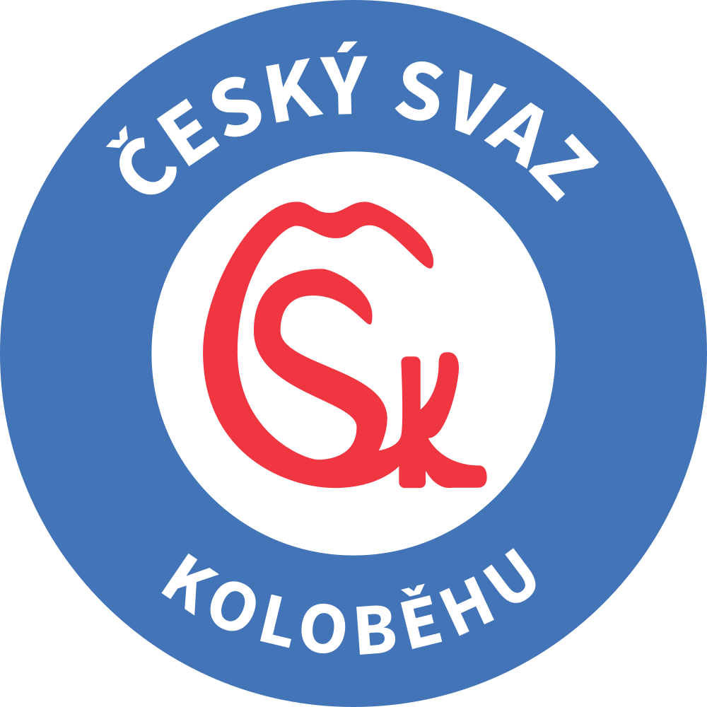

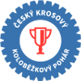

Český krosový koloběžkový pohár 2020
 |  | Počet startujících: | MUŽI | ŽENY | CELKEM

 | 1 - Žernovský bajk, 13 km |  | 15 | 4 | 19

 | 2 - Babí léto Allysi |  | 5 | 2 | 7

 | 3 - Lesak Cup |  | 6 | 2 | 8

 | 4 - Rallye Sudety |  | 2 | 1 | 3

 | 5 -

 | 6 -

 | 7 -

 | 8 -

 | 9 -

 | Počet startujících CELKEM |  | 28 | 9 | 37

 | Počet startujících na bodech

